Лист1
Описание бага
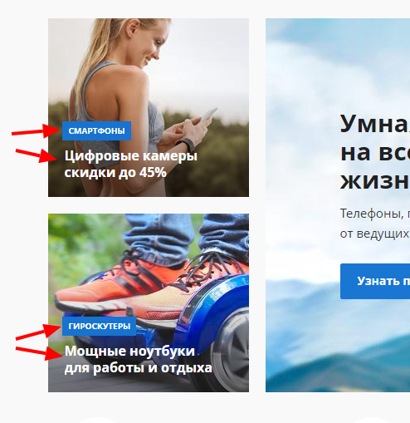 В изображениях слева Слайдера различаются по тематике указанные в них разделы с текстом ниже
При нажатие на активные кнопки на изображениях Слайдера перекидывает на каталог, вместо страницы товара
При нажатии на левое верхнее изображение Слайдера перекидывает на каталог, вместо страницы товара
Из 4х изображений слева и справа Слайдера кликабельно только левое верхнее
Из 3х изображений кликабельно только изображение по середине. И при нажатии перекидывает на каталог, вместо страницы товара
При нажатие на изображениях перекидывает на каталог, вместо страницы товара
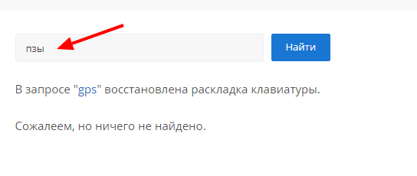 Результат поиска слова "gps" выдает автозамену на кириллицу и В запросе "gps" восстановлена раскладка клавиатуры. Аналогично с "JVC".

В "Оформление зазака" в разделе "Регион доставки" в поле "Индекс" возможно внести любые символы

